N.64-2567
ภาพถ่ายและรูปตัดขวางลำน้ำสถานีสำรวจอุทกวิทยาแม่น้ำน่าน (N.64)
บ้านผาขวาง ต.บ่อ อ.เมือง จ.น่าน ปี 2567
 |  |  |  |  |  |  |  |  |  |  |  | 2566 |  |  | 2567
 |  |  |  |  |  |  |  |  |  |  |  | สำรวจเมื่อ 12 ม.ค.2566 |  |  | สำรวจเมื่อ 22 ธ.ค.2566
 |  |  |  |  |  |  |  |  |  |  |  | ระยะ | ระดับ | ผิวน้ำ | ระยะ | ระดับ | ผิวน้ำ
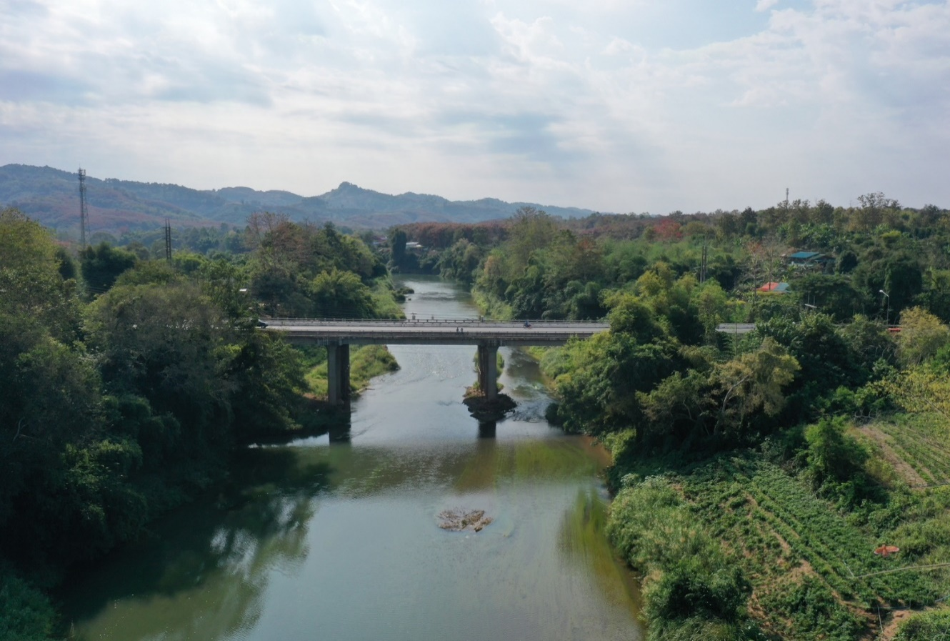
 |  |  |  |  |  |  |  |  |  |  |  | -50 | 226.696 | 211.680 | -50 | 227.349 | 211.740
 |  |  |  |  |  |  |  |  |  |  |  | -40 | 227.862 | 211.680 | -40 | 227.180 | 211.740
 |  |  |  |  |  |  |  |  |  |  |  | -30 | 227.665 | 211.680 | -30 | 227.030 | 211.740
 |  |  |  |  |  |  |  |  |  |  |  | -20 | 227.525 | 211.680 | -20 | 226.865 | 211.740
 |  |  |  |  |  |  |  |  |  |  |  | -10 | 227.370 | 211.680 | -10 | 226.717 | 211.740
 |  |  |  |  |  |  |  |  |  |  |  | 0 | 226.424 | 211.680 | 0 | 226.431 | 211.740
 |  |  |  |  |  |  |  |  |  |  |  | 0 | 226.099 | 211.680 | 0 | 226.014 | 211.740
 |  |  |  |  |  |  |  |  |  |  |  | 5 | 225.402 | 211.680 | 5 | 225.403 | 211.740
 |  |  |  |  |  |  |  |  |  |  |  | 10 | 224.642 | 211.680 | 10 | 224.642 | 211.740
 |  |  |  |  |  |  |  |  |  |  |  | 15 | 223.036 | 211.680 | 15 | 223.041 | 211.740
 |  |  |  |  |  |  |  |  |  |  |  | 20 | 218.482 | 211.680 | 20 | 218.452 | 211.740
 |  |  |  |  |  |  |  |  |  |  |  | 25 | 217.689 | 211.680 | 25 | 217.631 | 211.740
 |  |  |  |  |  |  |  |  |  |  |  | 30 | 216.091 | 211.680 | 30 | 215.560 | 211.740
 |  |  |  |  |  |  |  |  |  |  |  | 35 | 214.227 | 211.680 | 35 | 214.850 | 211.740
รูปตัดขวางลำน้ำแม่น้ำน่านที่แนวสำรวจปริมาณน้ำ
 |  |  |  |  |  |  |  |  |  |  |  | 40 | 213.340 | 211.680 | 40 | 213.246 | 211.740
 |  |  |  |  |  |  |  |  |  |  |  | 45 | 212.340 | 211.680 | 45 | 212.612 | 211.740
 |  |  |  |  |  |  |  |  |  |  |  | 50 | 211.945 | 211.680 | 50 | 212.008 | 211.740
 |  |  |  |  |  |  |  |  |  |  |  | 53 | 211.680 | 211.680 | 51 | 211.740 | 211.740
 |  |  |  |  |  |  |  |  |  |  |  | 55 | 211.560 | 211.680 | 55 | 211.490 | 211.740
 |  |  |  |  |  |  |  |  |  |  |  | 60 | 211.310 | 211.680 | 60 | 211.230 | 211.740
 |  |  |  |  |  |  |  |  |  |  |  | 65 | 211.060 | 211.680 | 65 | 210.900 | 211.740
 |  |  |  |  |  |  |  |  |  |  |  | 70 | 210.840 | 211.680 | 70 | 210.830 | 211.740
 |  |  |  |  |  |  |  |  |  |  |  | 75 | 211.430 | 211.680 | 75 | 211.320 | 211.740
 |  |  |  |  |  |  |  |  |  |  |  | 80 | 211.480 | 211.680 | 80 | 211.640 | 211.740
 |  |  |  |  |  |  |  |  |  |  |  | 85 | 211.460 | 211.680 | 85 | 211.570 | 211.740
 |  |  |  |  |  |  |  |  |  |  |  | 90 | 211.180 | 211.680 | 90 | 211.170 | 211.740
 |  |  |  |  |  |  |  |  |  |  |  | 95 | 211.708 | 211.680 | 95 | 211.791 | 211.740
 |  |  |  |  |  |  |  |  |  |  |  | 100 | 213.826 | 211.680 | 100 | 213.917 | 211.740
 |  |  |  |  |  |  |  |  |  |  |  | 105 | 214.468 | 211.680 | 105 | 214.513 | 211.740
 |  |  |  |  |  |  |  |  |  |  |  | 110 | 215.705 | 211.680 | 110 | 215.750 | 211.740
 |  |  |  |  |  |  |  |  |  |  |  | 115 | 217.083 | 211.680 | 115 | 216.972 | 211.740
 |  |  |  |  |  |  |  |  |  |  |  | 120 | 218.080 | 211.680 | 120 | 218.025 | 211.740
ระยะ | -50 | -40 | -30 | -20 | -10 | 0 | 0 | 5 | 10 | 16 | 20 | 125 | 219.407 | 211.680 | 125 | 219.293 | 211.740
ระดับ | 227.349 | 227.180 | 227.030 | 226.865 | 226.717 | 226.431 | 226.014 | 225.403 | 224.642 | 223.041 | 218.452 | 130 | 221.777 | 211.680 | 130 | 221.874 | 211.740
ระยะ | 25 | 30 | 35 | 40 | 45 | 50 | 53 | 55 | 60 | 65 | 70 | 130 | 224.082 | 211.680 | 130 | 224.094 | 211.740
ระดับ | 217.631 | 215.560 | 214.850 | 213.246 | 212.612 | 212.008 | 211.740 | 211.490 | 211.230 | 210.900 | 210.830 | 140 | 225.064 | 211.680 | 140 | 223.992 | 211.740
ระยะ | 75 | 80 | 85 | 90 | 95 | 100 | 105 | 110 | 115 | 120 | 125 | 150 | 223.882 | 211.680 | 150 | 223.827 | 211.740
ระดับ | 211.320 | 211.640 | 211.570 | 211.170 | 211.791 | 213.917 | 214.513 | 215.750 | 216.972 | 218.025 | 219.293 | 160 | 223.654 | 211.680 | 160 | 223.597 | 211.740
ระยะ | 130 | 130 | 140 | 150 | 160 | 170 | 180 |  |  |  |  | 170 | 223.372 | 211.680 | 170 | 223.325 | 211.740
ระดับ | 221.874 | 224.094 | 223.992 | 223.827 | 223.597 | 223.325 | 223.072 |  |  |  |  | 180 | 223.124 | 211.680 | 180 | 223.072 | 211.740
ระยะ
ระดับ
ระยะ
ระดับ

 | BM. | 225.900 | ม.(ร.ท.ก.) |  | ตลิ่งฝั่งซ้าย | 226.431 | ม.(ร.ท.ก.) |  | ตลิ่งฝั่งขวา | 224.094 | ม.(ร.ท.ก.)
 | ท้องน้ำ | 210.830 | ม.(ร.ท.ก.) |  | ศูนย์เสา | 210.900 | ม.(ร.ท.ก.) |  | สำรวจเมื่อ 22 ธ.ค.2566

 |  |  |  |  |  |  |  |  | ผู้สำรวจ นายเชิดชู มะโนเจริญ

 |  |  |  | ตรวจสอบหมุดหลักฐานแล้ว

 |  |  |  |  | เปลี่ยนรูปแล้ว

